Схема сборки
Инструкция по сборке и спецификация Тумба НАРИТА-1 левая /2250*428*389/

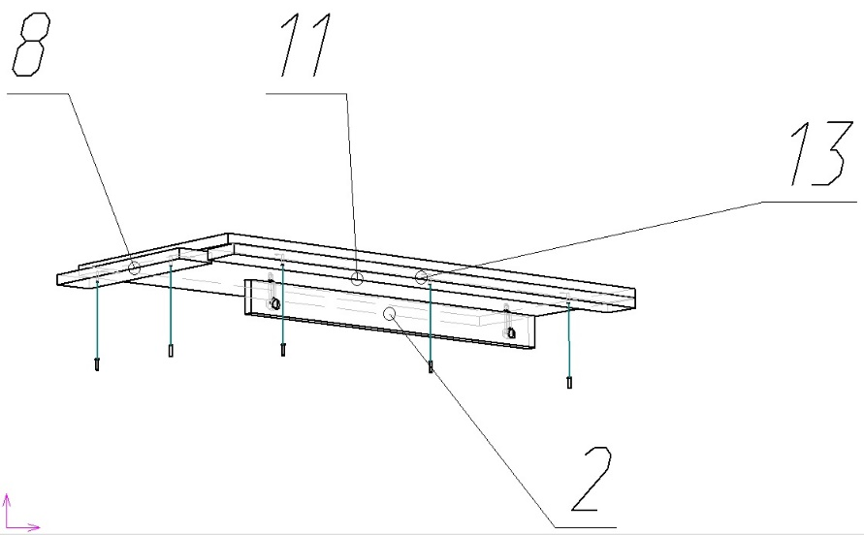
1

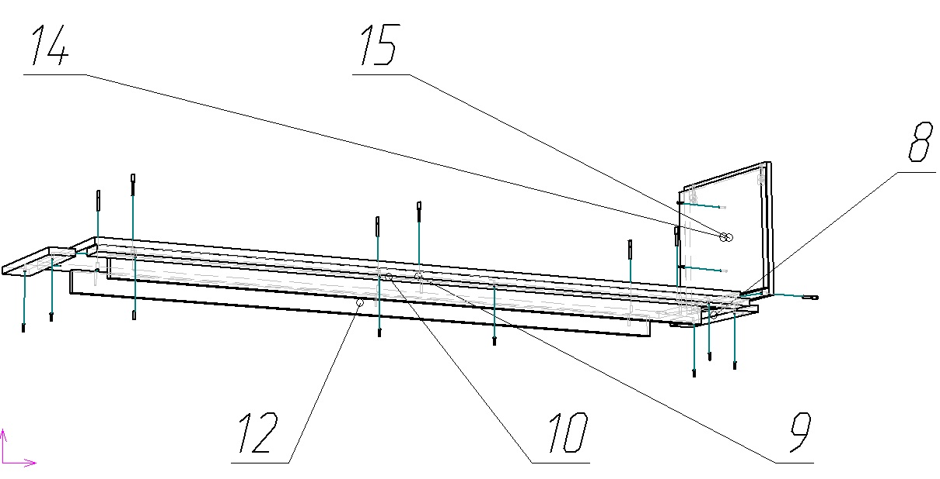
2

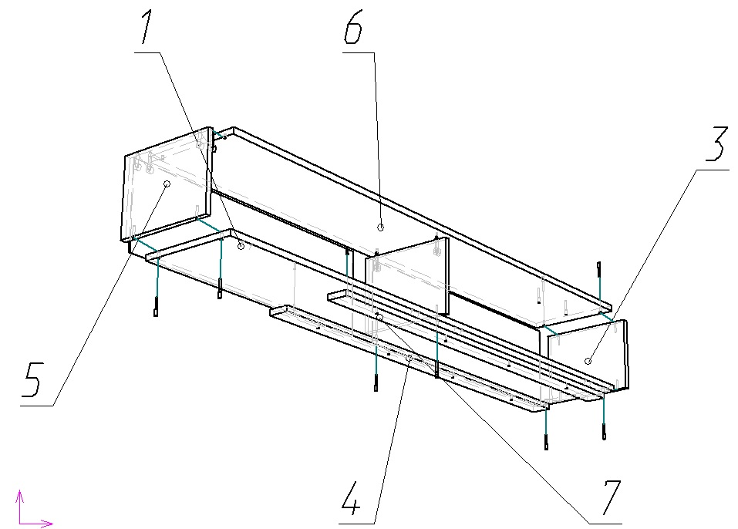
3

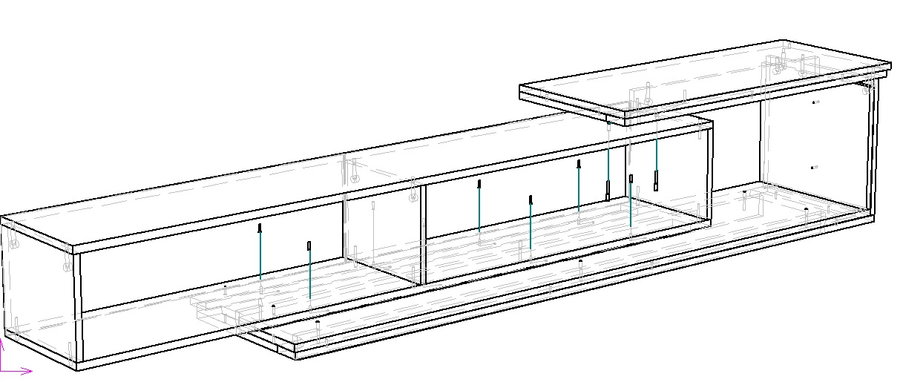
4

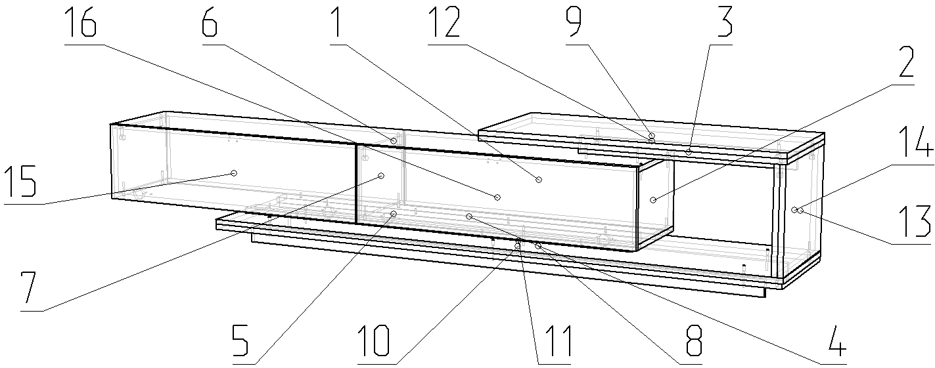
5

 | Детали |  |  |  |  |  | Фурнитура
 | № | Наименование | Размер |  | Кол-во |  | № | Наименование | Размер |  | Кол-во
 | 10.11 | Дно | 1810 | 384 | 1 | шт | 1 | Газлифт-60N барный |  |  | 4 | шт
 | 5 | Дно тумбы | 1800 | 300 | 1 | шт | 2 | Гвоздь | 2 | 20 | 43 | шт
 | 6 | Крышка тумбы | 1800 | 300 | 1 | шт | 3 | Евровинт |  | 50 | 10 | шт
 | 8 | Цоколь | 1660 | 52 | 2 | шт | 4 | Евровинт |  | 70 | 8 | шт
 | 4 | Планка | 1300 | 64 | 2 | шт | 5 | Заглушка для евровинта | венге |  | 18 | шт
 | 9.12 | Крышка | 910 | 384 | 1 | шт | 6 | Заглушка для минификс | венге |  | 8 | шт
 | 15 | Дверь тумбы | 898 | 244 | 1 | шт | 7 | Ключ для евровинта |  |  | 1 | шт
 | 16 | Дверь тумбы | 898 | 244 | 1 | шт | 8 | Лента LED 1,5м |  |  | 1 | шт
 | 1 | Стенка тумбы задняя | 896 | 240 | 2 | шт | 9 | Магнитный держатель |  |  | 2 | шт
 | 3 | Стойка крышки | 654 | 52 | 1 | шт | 10 | Минификс-болт стяжечный |  |  | 8 | шт
 | 13.14 | Боковина | 384 | 312 | 1 | шт | 11 | Минификс-гайка стяжечная |  |  | 8 | шт
 | 2 | Стойка тумбы правая | 300 | 212 | 1 | шт | 12 | Петля накладная |  |  | 4 | шт
 | 7 | Стойка тумбы | 300 | 212 | 2 | шт | 13 | Подпятник | коричневый |  | 6 | шт
 |  |  |  |  |  |  | 14 | Шуруп | 3.5 | 16 | 20 | шт
 |  |  |  |  |  |  | 15 | Шуруп | 2.5 | 12 | 4 | шт
 |  |  |  |  |  |  | 16 | Шуруп | 3.5 | 30 | 14 | шт

 |  |  |  |  |  |  |  | Пакет с фурнитурой | 400 | 200 | 1 | шт

